Planilha1
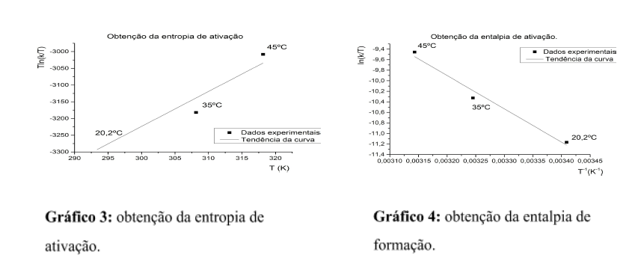
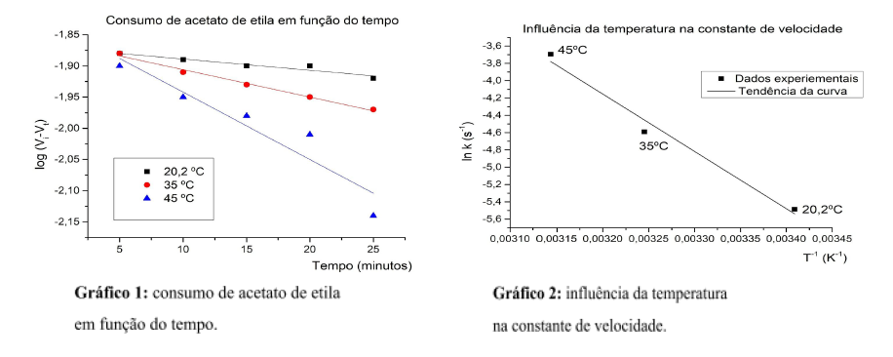
T(K) | V1(mL) | V2(mL) | V3(mL) | V4(mL) | V5(mL) | [HCl] | 1 | mol/L
293.55 | 15.9 | 16.2 | 16.7 | 16.7 | 17 | V(HCl) | 1000 | mL
308.35 | 16.1 | 16.9 | 17.5 | 17.9 | 18.4 | [NaOH] | 0.25 | mol/L
318.35 | 16.6 | 17.9 | 18.7 | 19.6 | 21.9

Estes dados foram gerados no laboratório de ensino de físico-química, trata-se da hidrólise do acetato de etila em meio ácido. Utilize estes dados da planilha para construir os gráficos abaixo:

